元素和属性
HTML5 DOCTYPE 声明
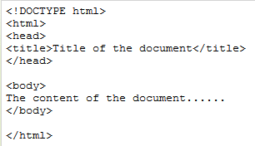

contenteditable 属性

hidden 属性

spellcheck 属性

tabindex 属性

title 属性

target 属性
 | 用于 a、form、area标签
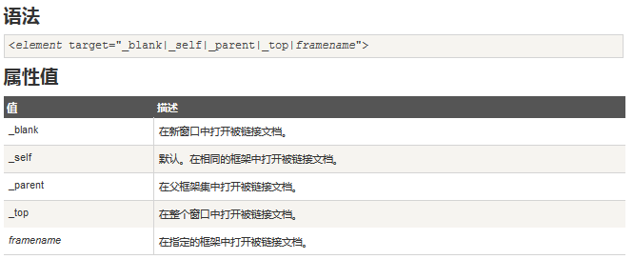

<wbr> 标签

<abbr> 标签

<pre> 标签

<blockquote> 标签
 |  | <blockquote> 标签定义摘自另一个源的块引用。
 |  | 浏览器通常会对 <blockquote> 元素进行缩进。

<ol> <ul> <dl> 标签

<base> 标签

autofocus 属性
 | <input>、<button>元素
 |  | autofocus 属性是一个 boolean(布尔) 属性。
 |  | autofocus 属性规定当页面加载时按钮应当自动地获得焦点。

<fieldset> 标签

<button> 标签
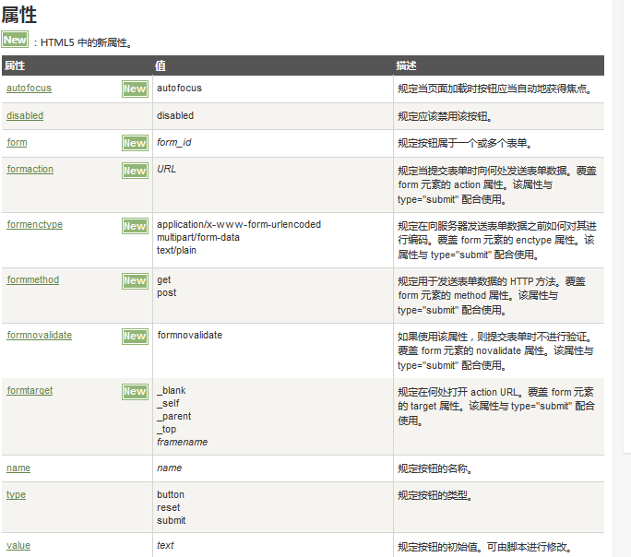
button可以定义到form外面 .

<input> 标签
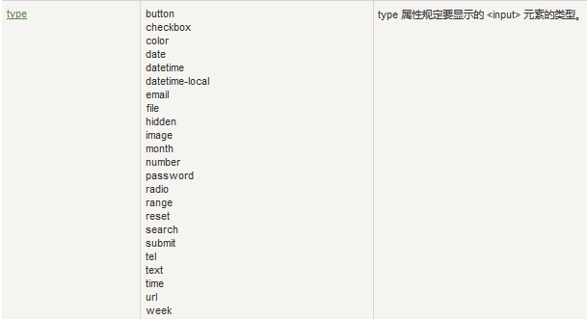

 | IE11 |  | Firefox | Chrome
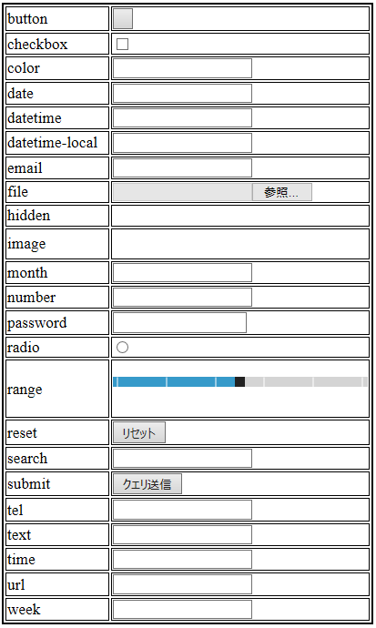
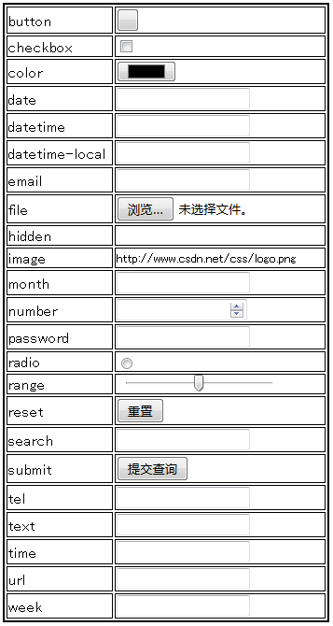
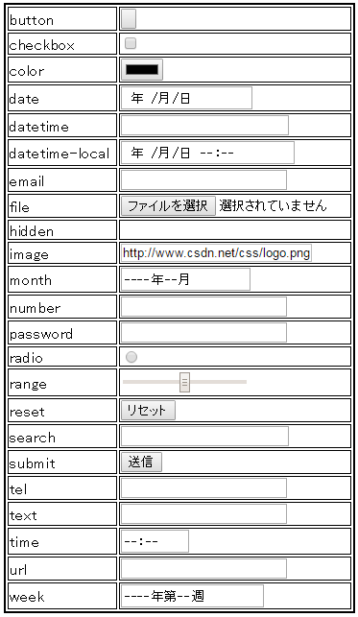

自动完成允许浏览器预测对字段的输入。当用户在字段开始键入时，浏览器基于之前键入过的值，应该显示出在字段中填写的选项。

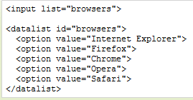
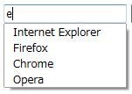

<optgroup> 标签
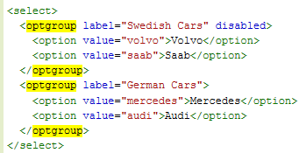
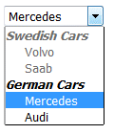

<map> 标签

 | <area> 标签
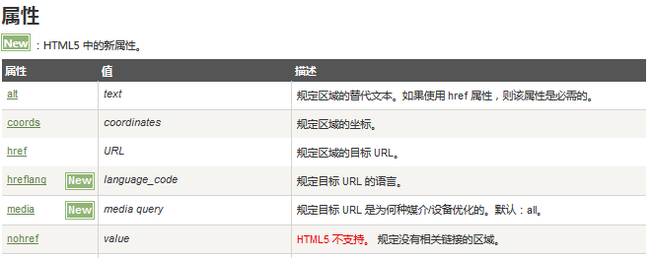
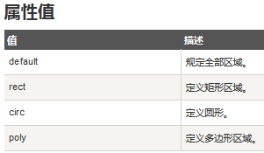

<progress> 标签
 | 标签定义运行中的任务进度（进程）。

visibility 属性

<meta> 标签
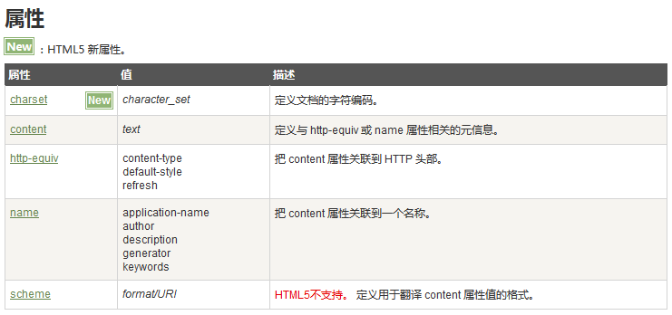

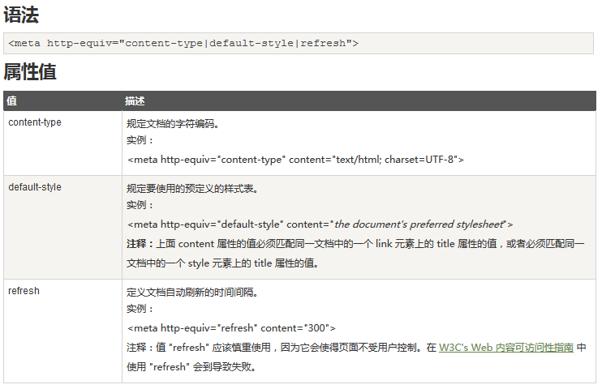

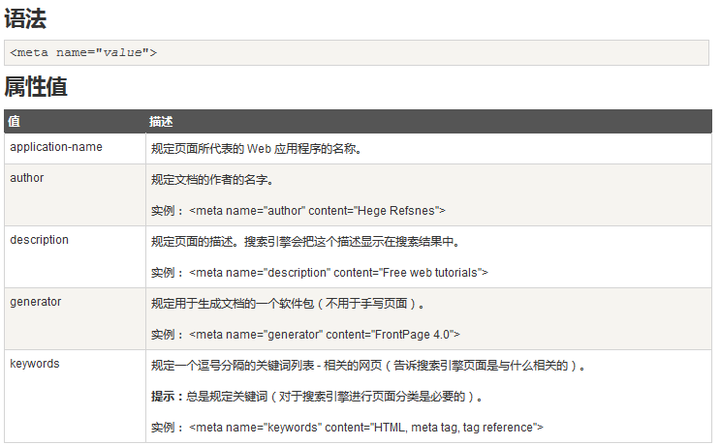

data-* 自定义属性
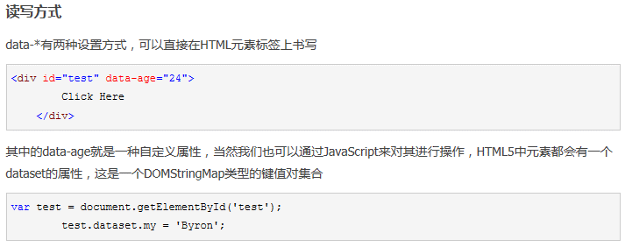
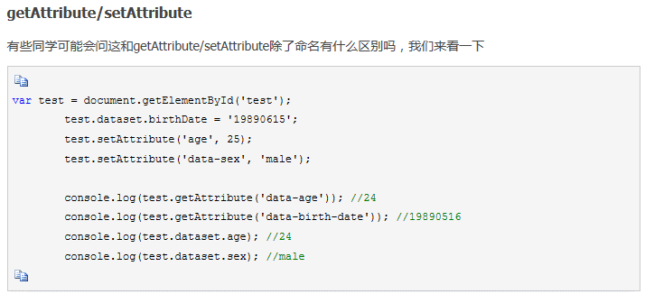
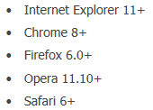

自定义标签

 | <!DOCTYPE html>
 | <html>
 | <head>
 | <style>
 | testlabel {
 | background-color: yellow;
 | }

 | testlabel span {
 | font-size: 16pt;
 | color: blue;
 | }
 | </style>
 | <title>11</title>
 | </head>
 | <body>
 | <testlabel id="idFoo" style="color:red;">
 | 11111<span>111111</span>1111 <br>
 | 2222222222222222<br>
 | testlabel tag!
 | </testlabel>
 | </body>
 | </html>

meta
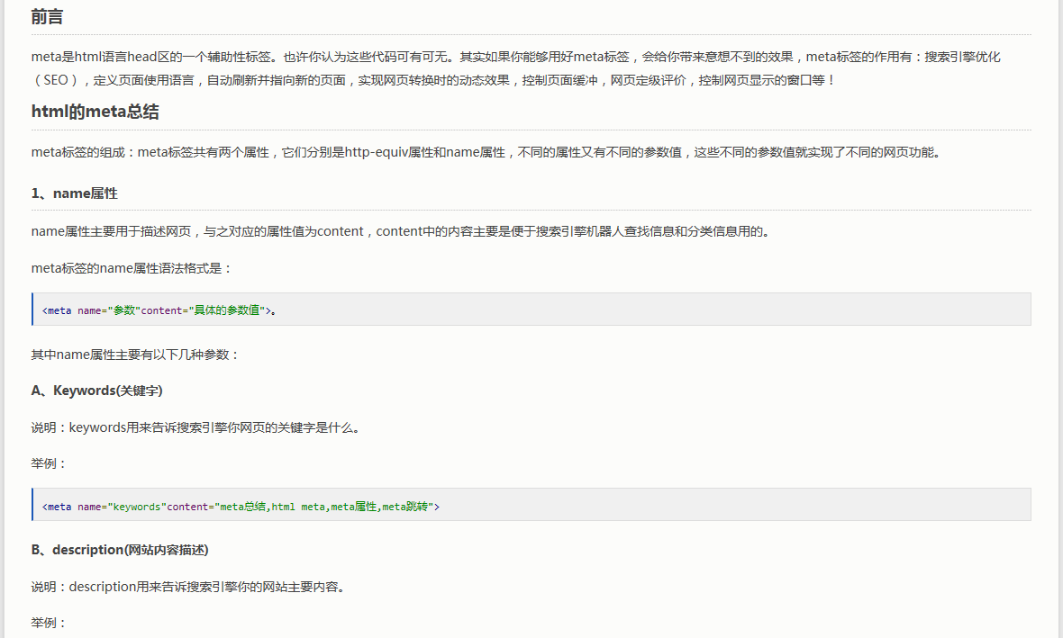
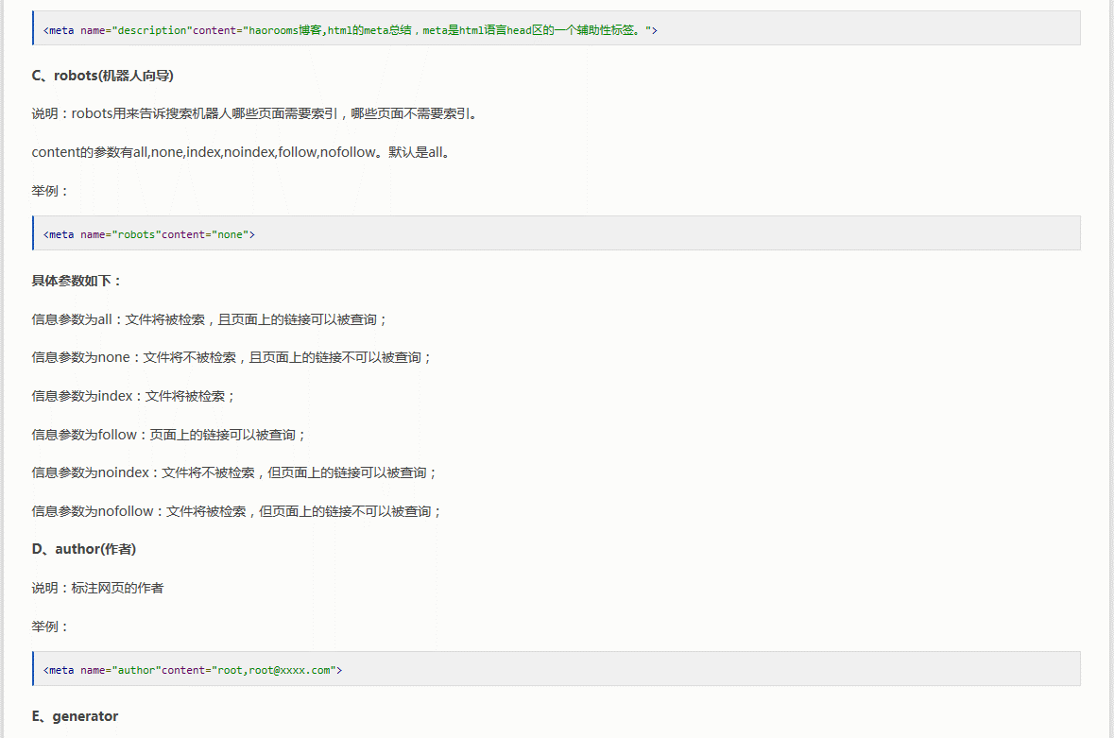
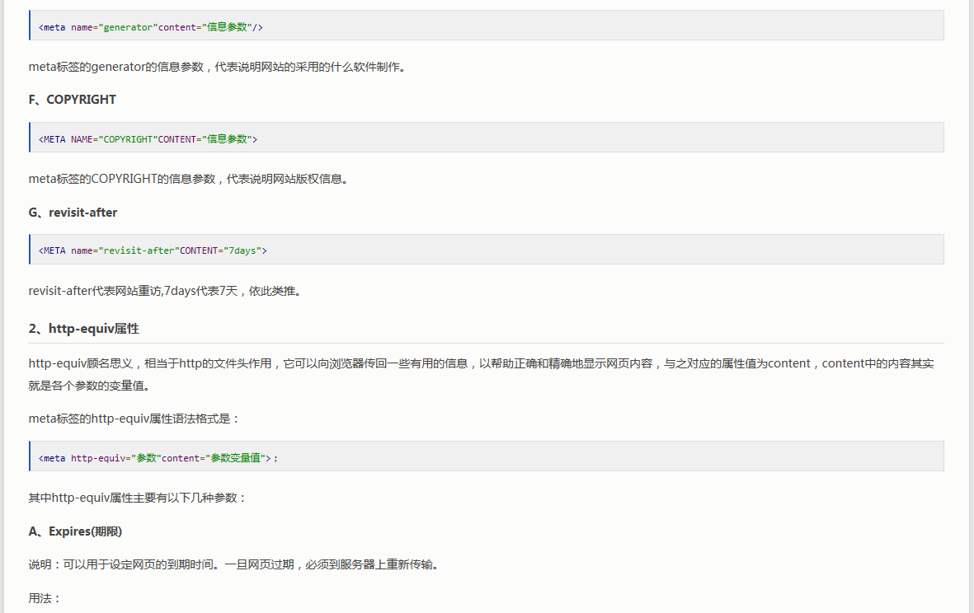
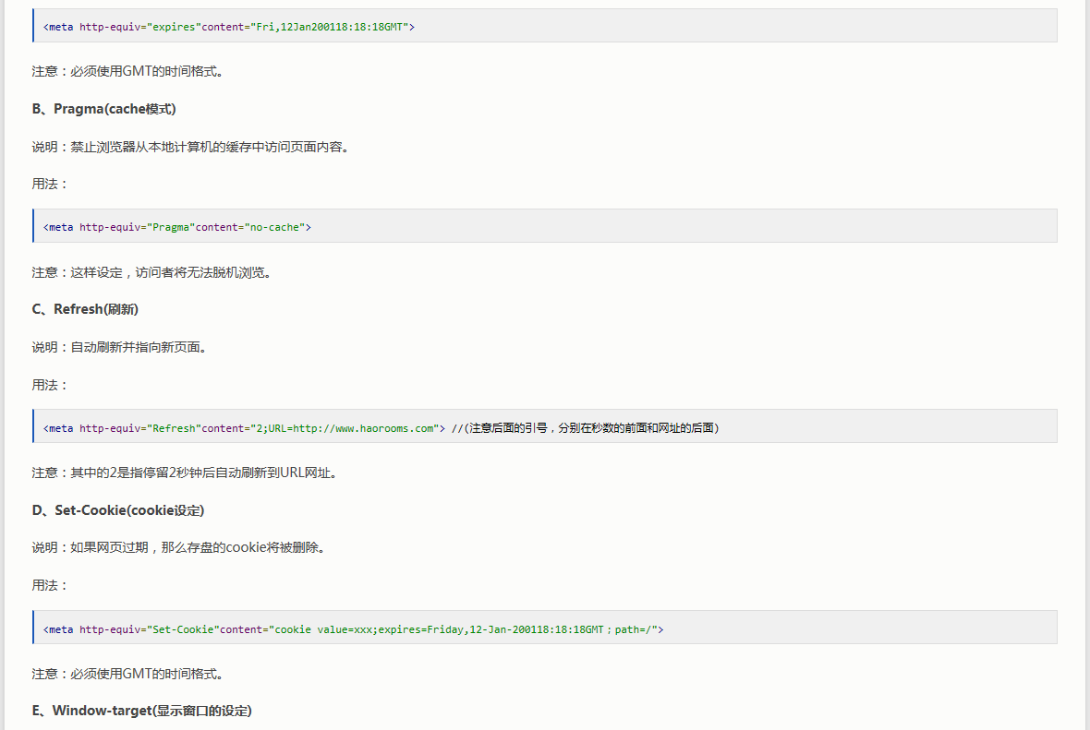
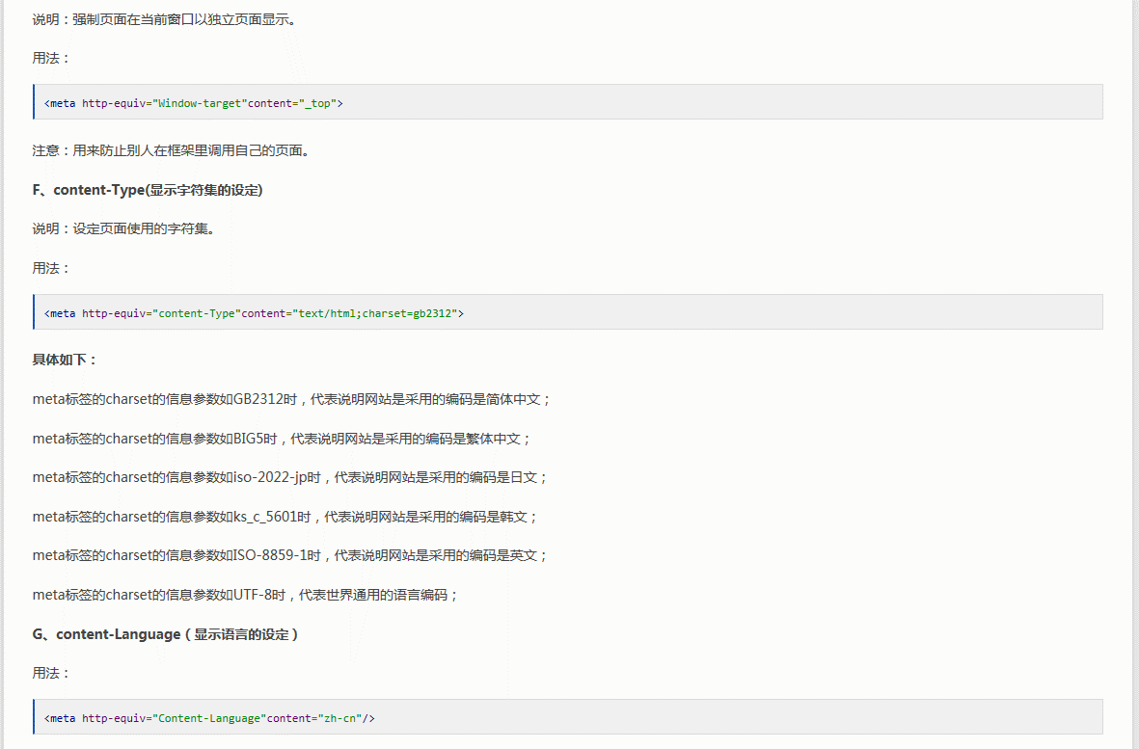
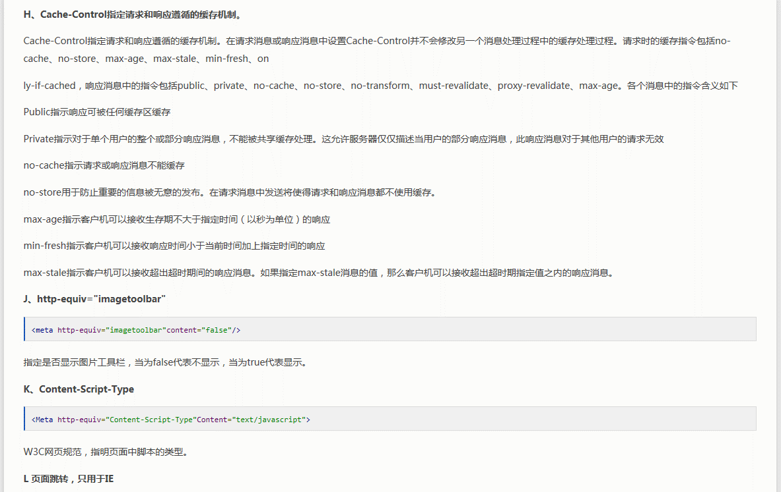

拖放（Drag 和 drop）



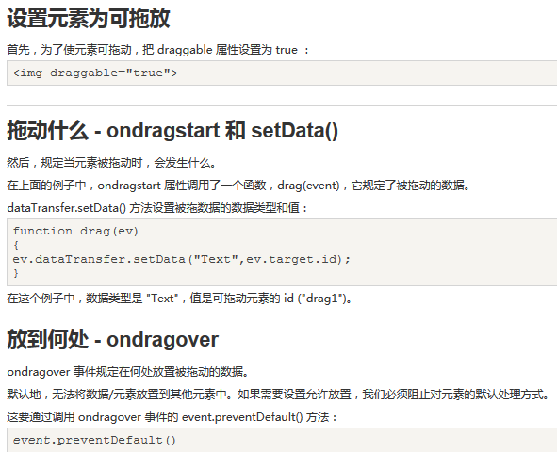
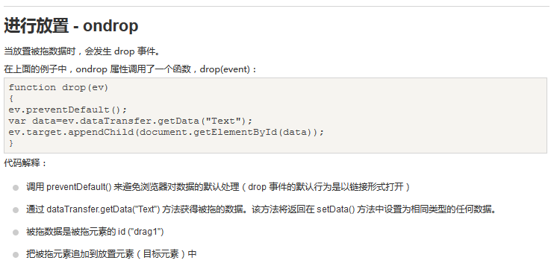

<!DOCTYPE html>
<html>
<head>
<style type="text/css">
#div1 {
width: 350px;
height: 70px;
padding: 10px;
border: 1px solid #aaaaaa;
}
</style>
<script>
function allowDrop(ev) {
ev.preventDefault();
}

function drag(ev) {
ev.dataTransfer.setData("Text", ev.target.id);
}

function drop(ev) {
ev.preventDefault();
var data = ev.dataTransfer.getData("Text");
ev.target.appendChild(document.getElementById(data));
}
</script>
<title></title>
</head>
<body>

<p>拖动 W3CSchool.cc 图片到矩形框中:</p>

<div id="div1" ondrop="drop(event)" ondragover="allowDrop(event)"></div>
<br>
<img id="drag1" src="/images/logo.png" draggable="true" ondragstart="drag(event)" width="336" height="69">

</body>
</html>

Web 存储
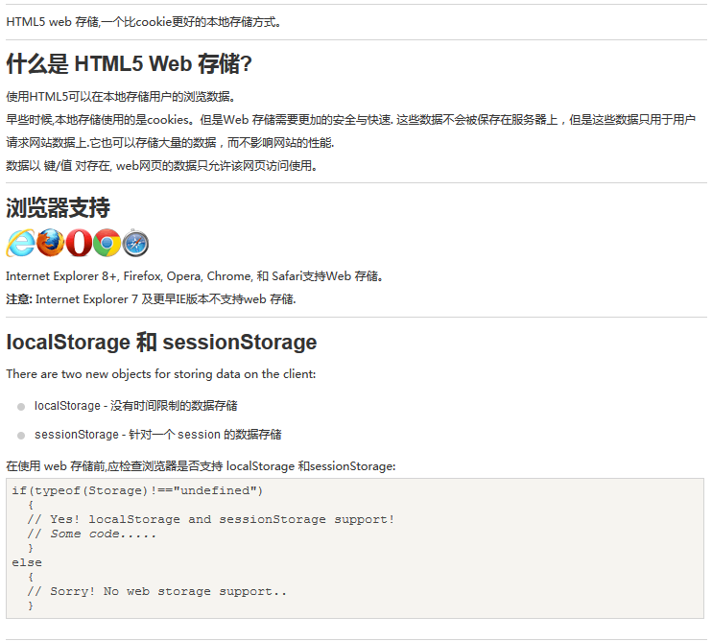

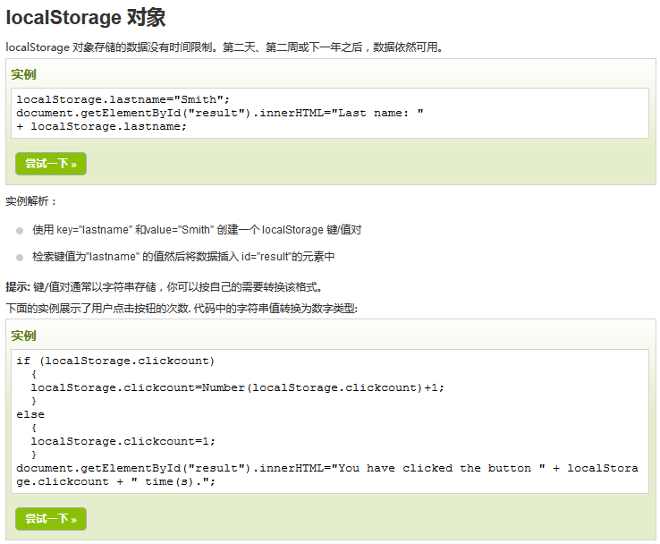

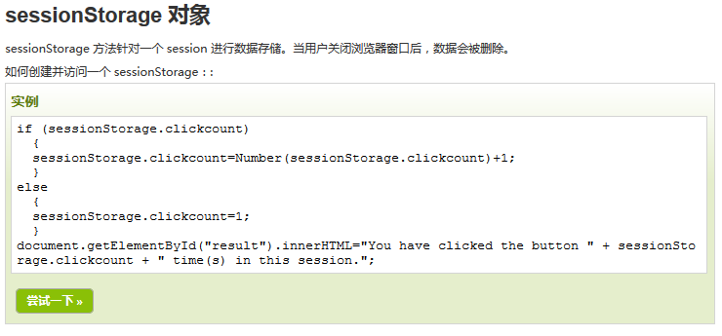

Web Workers
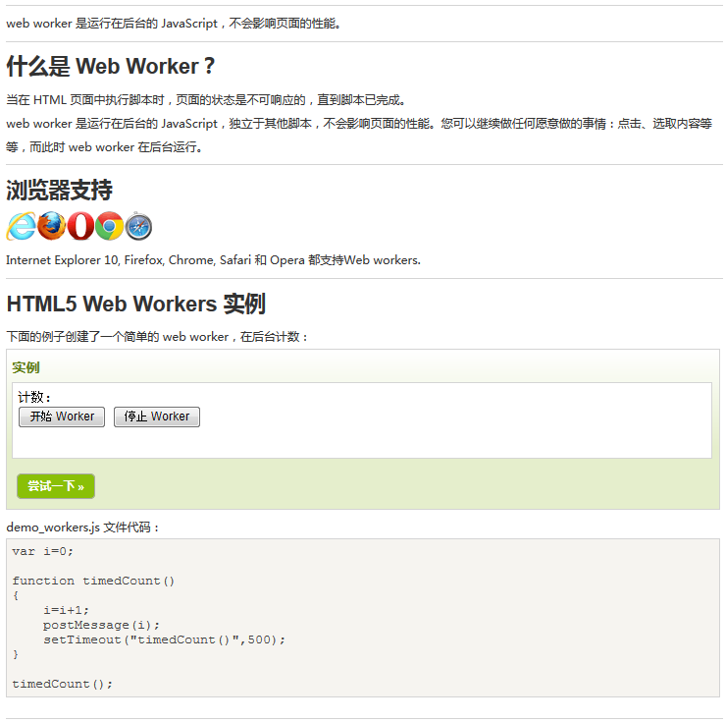
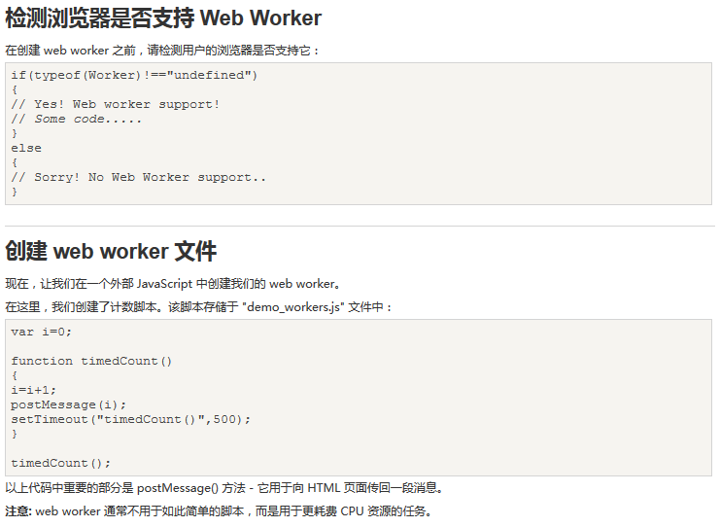
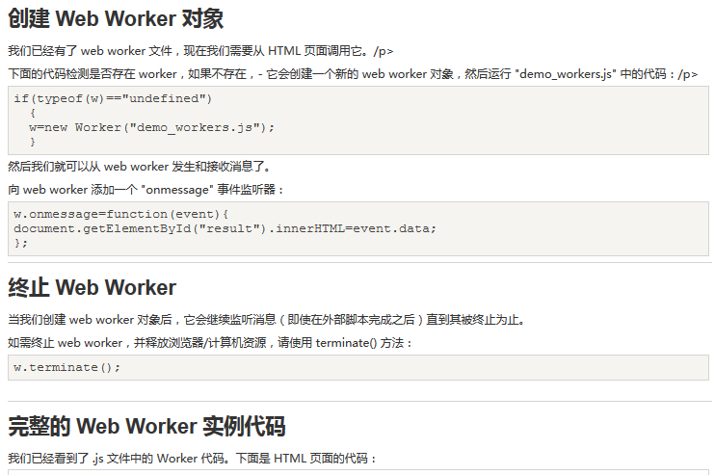
通过Worker的事件onmessage追加元素时，
其实就是向画面线程post消息。功能与winform的invoke方法相似
这个事件是不会阻塞
画面其他操作的

<!DOCTYPE html>
<html>
<body>

<p>计数： <output id="result"></output></p>
<button onclick="startWorker()">开始工作</button>
<button onclick="stopWorker()">停止工作</button>

<p><strong>注意：</strong> Internet Explorer 9 及更早 IE 版本浏览器不支持 Web Workers.</p>

<script>
var w;

function startWorker() {
if (typeof (Worker) !== "undefined") {
if (typeof (w) == "undefined") {
w = new Worker("demo_workers.js");
}
w.onmessage = function (event) {
document.getElementById("result").innerHTML += event.data;
};
} else {
document.getElementById("result").innerHTML = "抱歉，你的浏览器不支持 Web Workers...";
}
}

function stopWorker() {
w.terminate();
w = undefined;
}
</script>

</body>
</html>

缩放
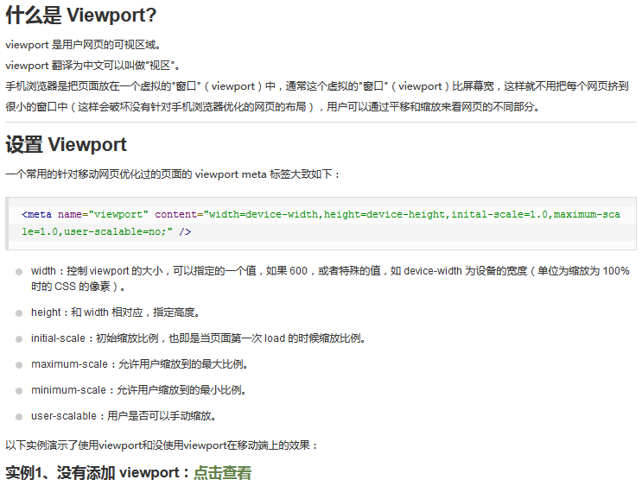
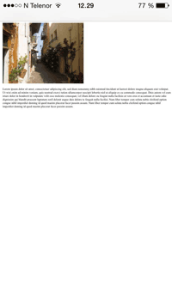
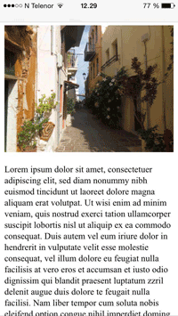

浏览器的渲染原理
http://coolshell.cn/articles/9666.html
http://taligarsiel.com/Projects/howbrowserswork1.htm

